Tabelle1
Rechner |  |  |  |  | Bilder
 | + | - | × | ÷
 | 1 | 1 | 1 | 1
 | 1 | 1 | 1 | 1
 | 1 | 0 | 1 | 1
 | 1 |  | 1
 | 1 |  | 1
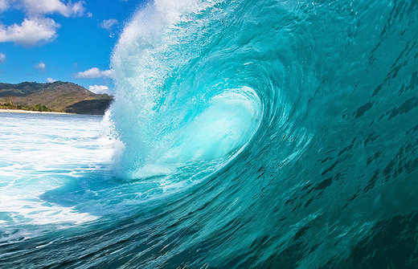
 | 1 |  | 1
 | 1 |  | 1
 | 1 |  | 1
 | 1 |  | 1
 | 1 |  | 1
 | 10 |  | 1

